COMPLEX
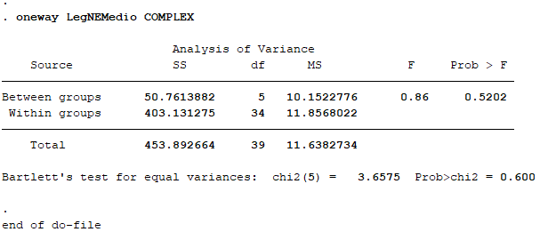

ANOVA
COMPLEX
Ano | p-value
2010 | 0.5202
2011 | 0.9997
2012 | 0.9999
2013 | 0.9761
2014 | 0.8681
2015 | 0.7923
2016 | 0.5470 | Ano | Soma dos quadrados | Grau de liberdade | Quadro Médio | F | Sig
2017 | 0.3496 | 2010 | 453.89 | 39 | 11.86 | 0.86 | 0.520
 |  | 2011 | 486.80 | 39 | 12.48 | 0.09 | 0.997
 |  | 2012 | 611.06 | 39 | 15.67 | 0.03 | 0.999
 |  | 2013 | 679.45 | 39 | 18.04 | 0.19 | 0.976
 |  | 2014 | 692.49 | 39 | 17.76 | 0.37 | 0.868
 |  | 2015 | 656.26 | 39 | 16.83 | 0.47 | 0.792
 |  | 2016 | 631.64 | 39 | 16.20 | 0.82 | 0.547
 |  | 2017 | 495.42 | 39 | 12.70 | 1.16 | 0.350

